PC Fuel Types
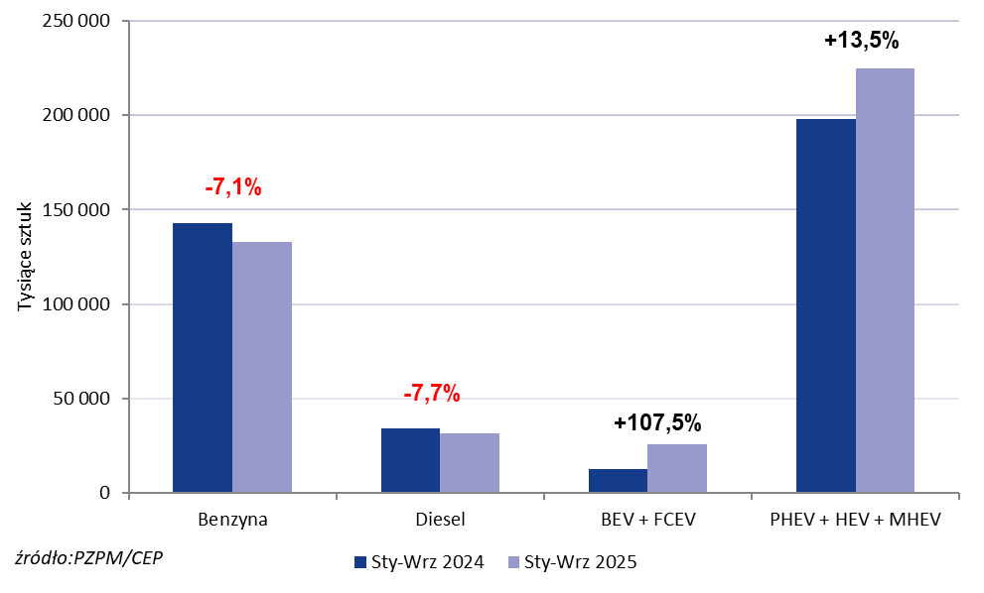
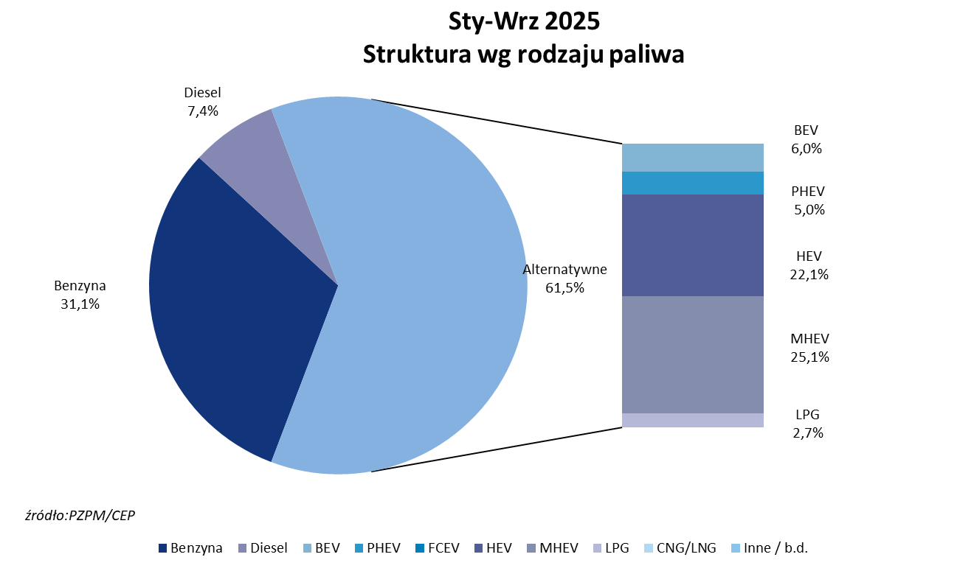
PZPM* |  |  |  |  |  |  | 2025-09-03
 | First Registrations of NEW Passenger Cars by Fuel Type

 | Fuel Type | Jan-Sep 2024 |  | Jan-Sep 2025 |  | Change % y/y | Share Change y/y
 |  | tous. pcs. | share % | tous. pcs. | share %
 | Petrol | 143,061 | 35.9% | 132,965 | 31.1% | -7.1% | -4,8 pp
 | Diesel | 34,293 | 8.6% | 31,646 | 7.4% | -7.7% | -1,2 pp
 | Alternative/other | 221,276 | 55.5% | 263,297 | 61.5% | +19.0% | +6,0 pp
 | inculdes:
 | BEV | 12,497 | 3.1% | 25,829 | 6.0% | +106.7% | +2,9 pp
 | PHEV | 10,851 | 2.7% | 21,477 | 5.0% | +97.9% | +2,3 pp
 | FCEV | 7 | 0.0% | 121 | 0.0% | +1628.6% | +0,0 pp
 | HEV | 87,971 | 22.1% | 94,634 | 22.1% | +7.6% | +0,0 pp
 | MHEV | 99,204 | 24.9% | 108,724 | 25.4% | +9.6% | +0,5 pp
 | LPG | 10,682 | 2.7% | 12,492 | 2.9% | +16.9% | +0,2 pp
 | CNG/LNG | 0 | 0.0% | 0 | 0.0% |  | +0,0 pp
 | Other / n.a. | 0 | 0.0% | 0 | 0.0% |  | +0,0 pp
 | *Source: PZPM on the basis of CEP (Central Register of Vehicles)

